HTMLを書き換える方法
1.WinScpもしくはFFFTPをインストール
今回の例ではWINSCPを用います。

2.以下の情報にてログイン
 | ホスト名 | kigaku-navi.com
 | ユーザー名 | inoueyukiko
 | パスワード | 2rxfxe34
 | プロトコル | FTP
 | そのほかの設定は変更せず
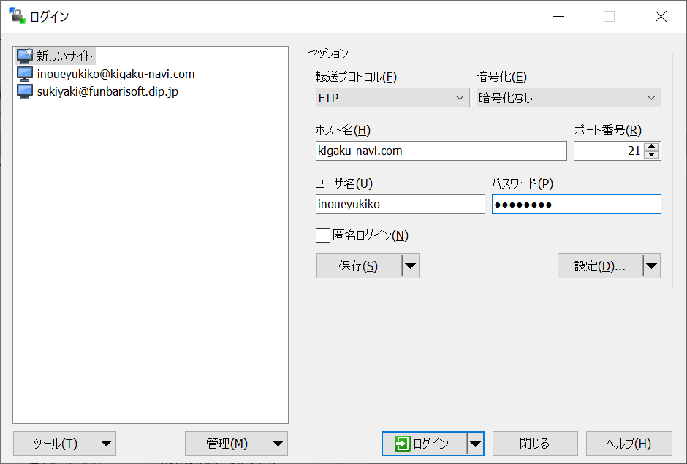

3.ログインできたら、以下の画面が表示されます。
左側はローカル（我々のパソコン）。右側はリモート（サーバー）を表しています。

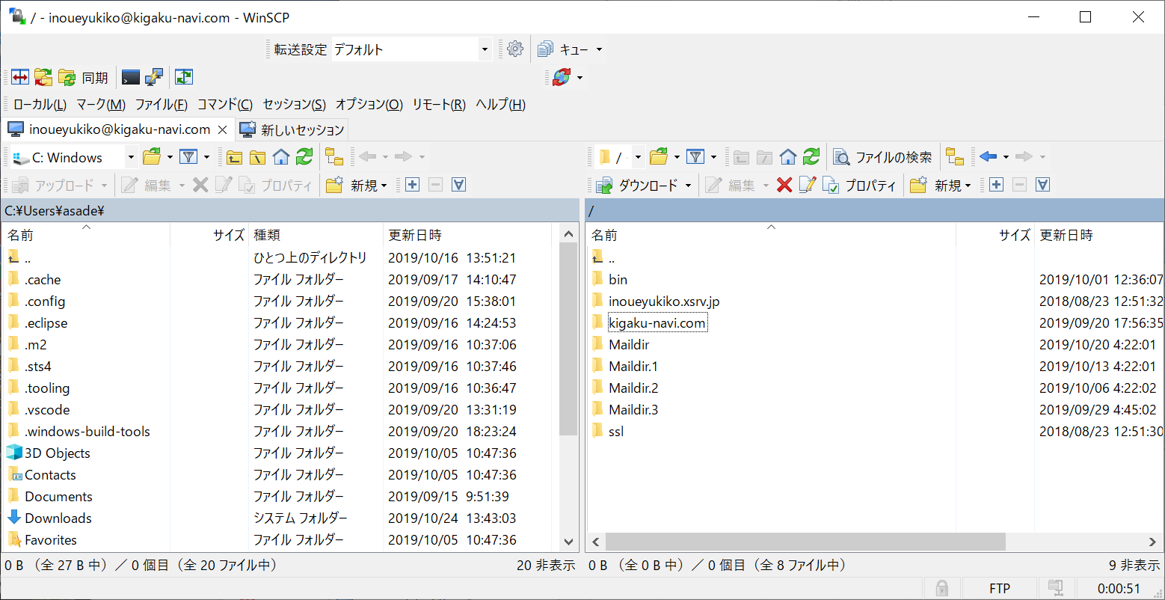

4.ウィンドウ右の「kigaku-navi.com」->「public_html」->「qsei」->「view」をクリックし、下記の画面が表示されることを確認します。
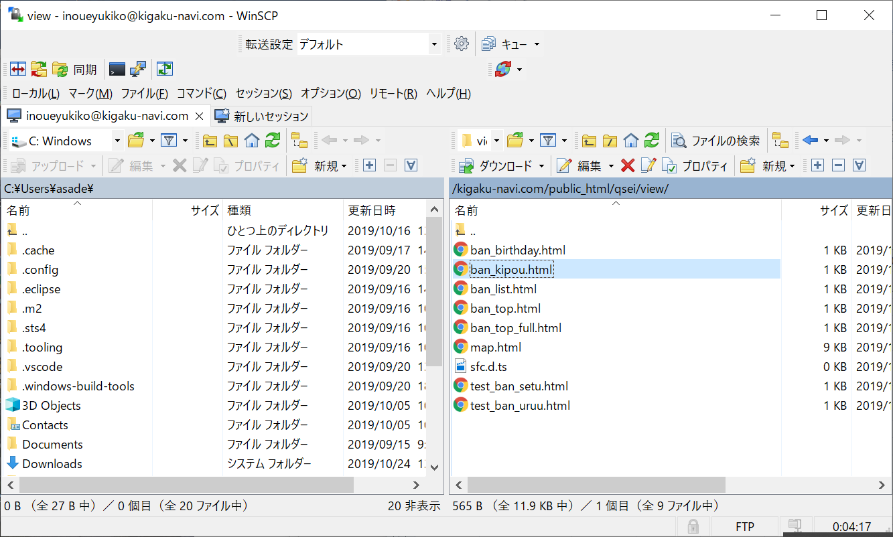

5、右側ウィンドウの編集したいファイルにカーソルを合わせ、右クリック－＞編集－＞Notpadを押します。

6メモ帳が開かれたら、メモ帳の内容を更新し、保存終了すれば反映されます。

